1
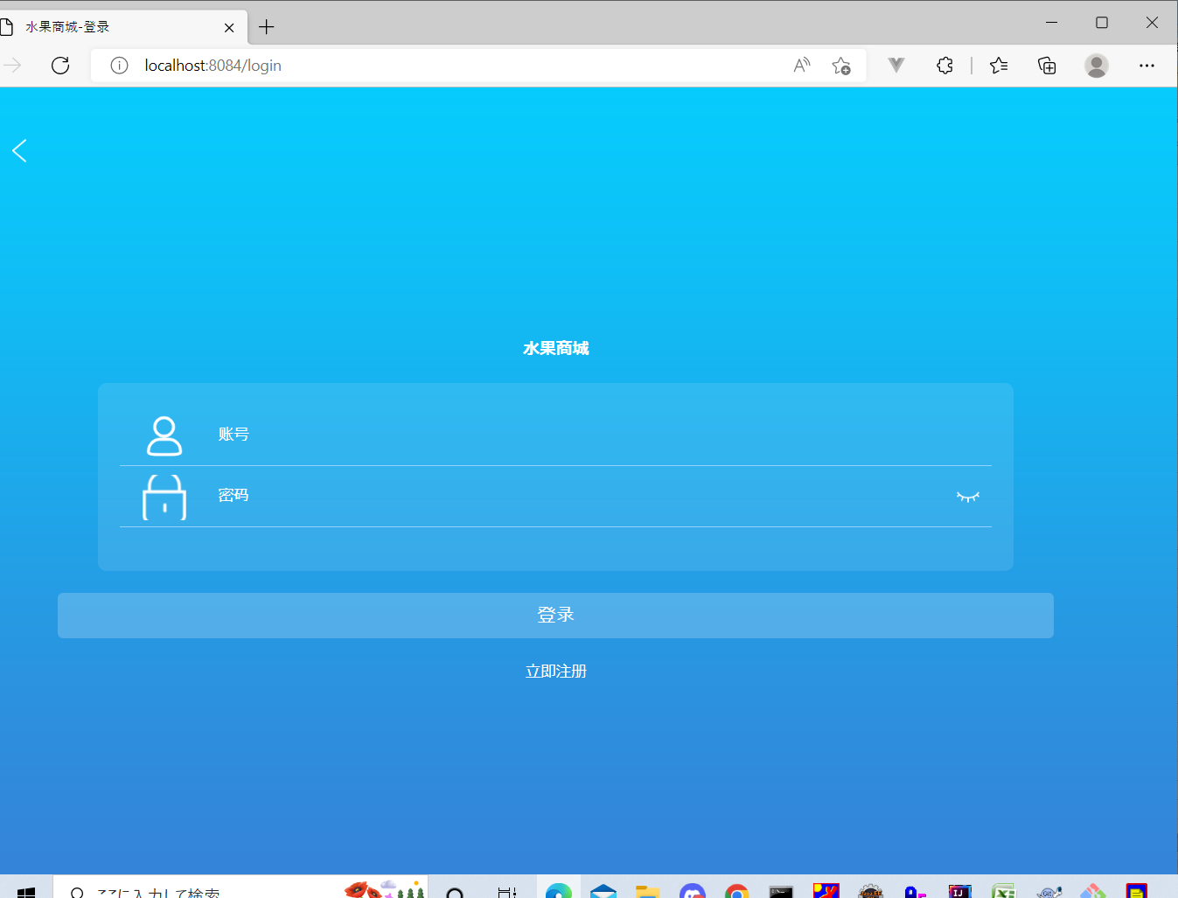
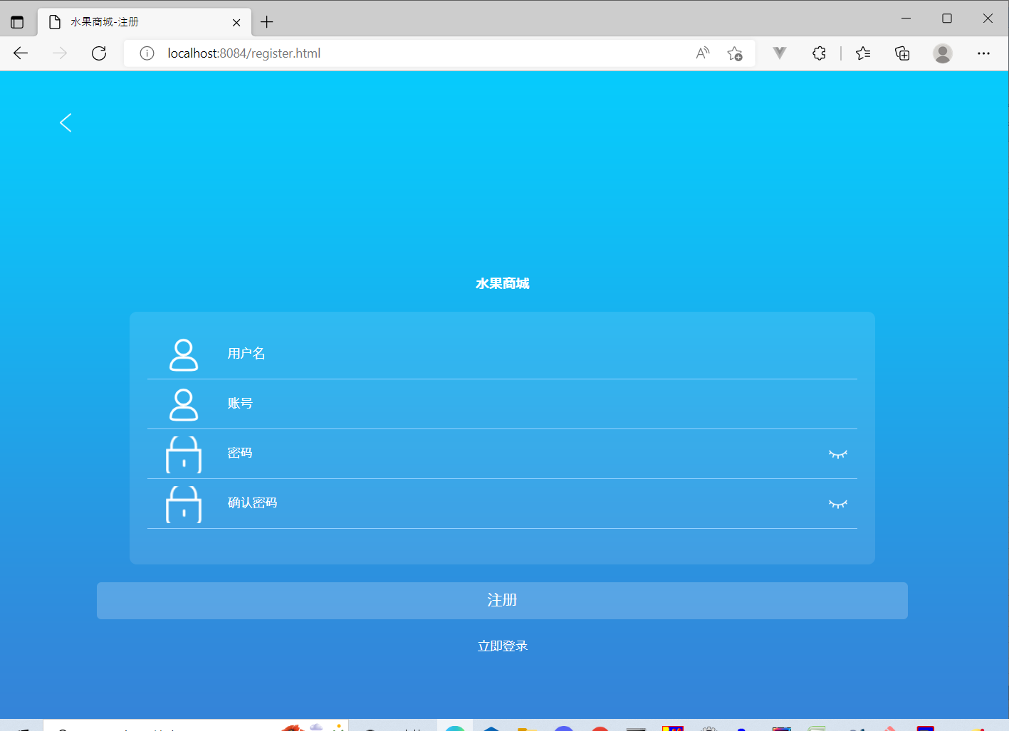
1
「立即注册」ボタンを押下後，「注册」画面へ遷移する

2
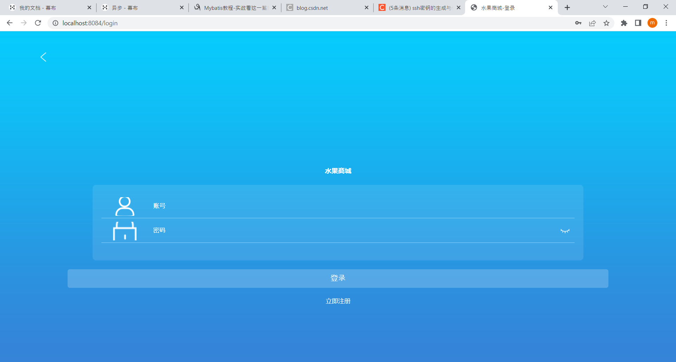
2

用户名ブラックのままで、注册ボタン押下するとき
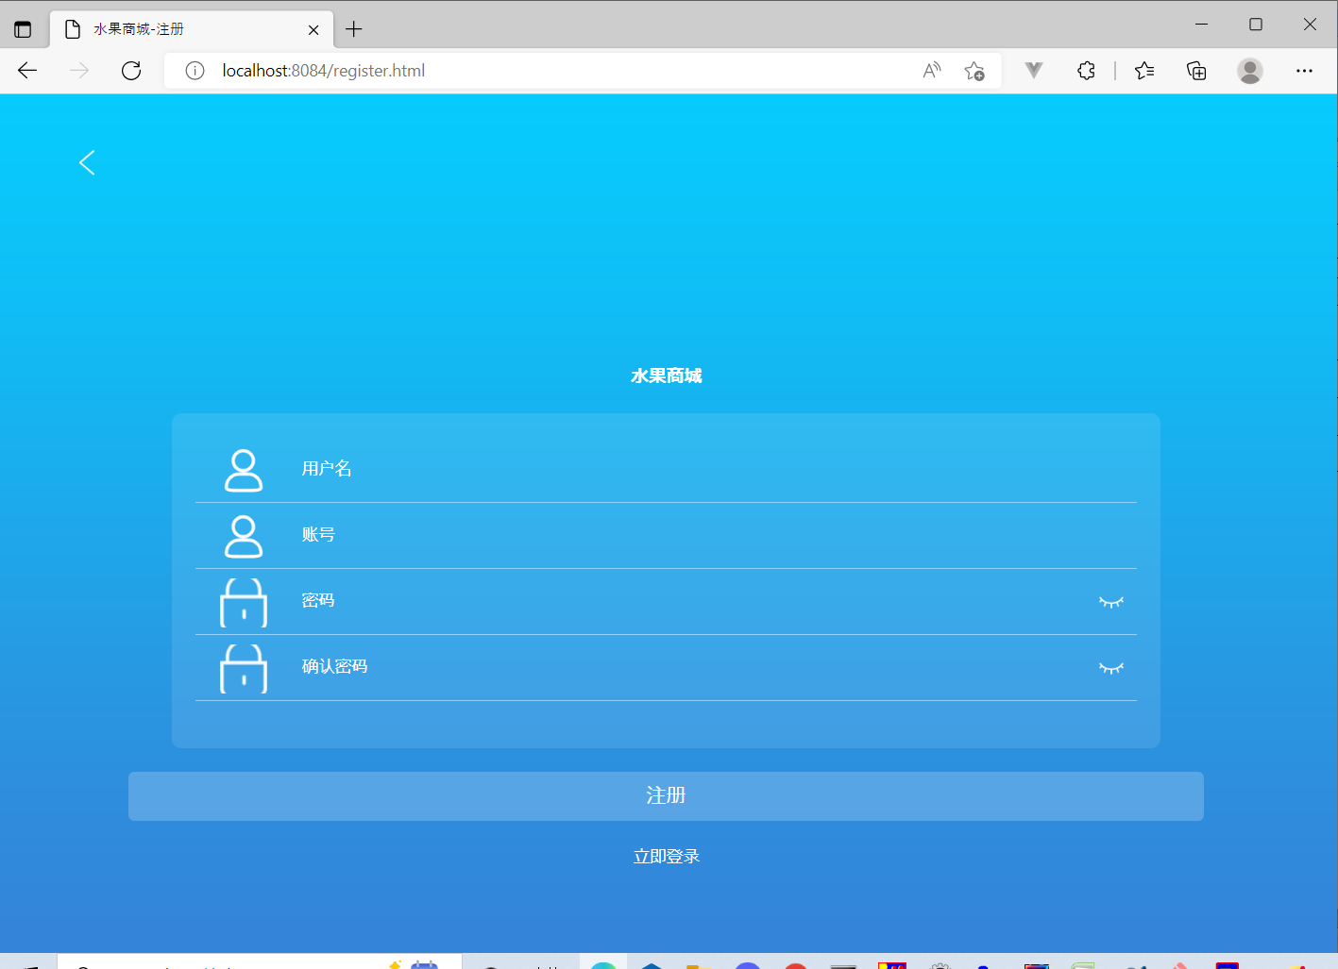

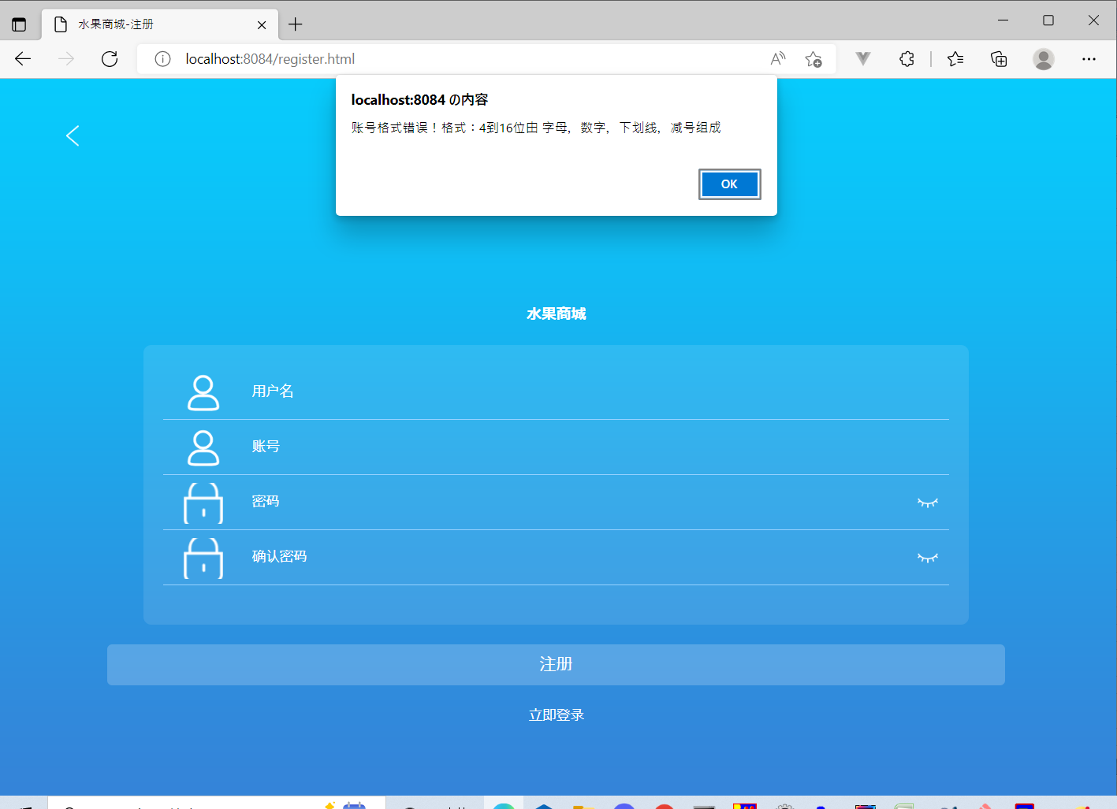

"账号格式错误！格式：4到16位由 字母，数字，下划线，减号组成"のアラートが出る



アカウントの
桁数が4桁以下入力すると"账号格式错误！格式：4到16位由 字母，数字，下划线，减号组成"のアラートが出る

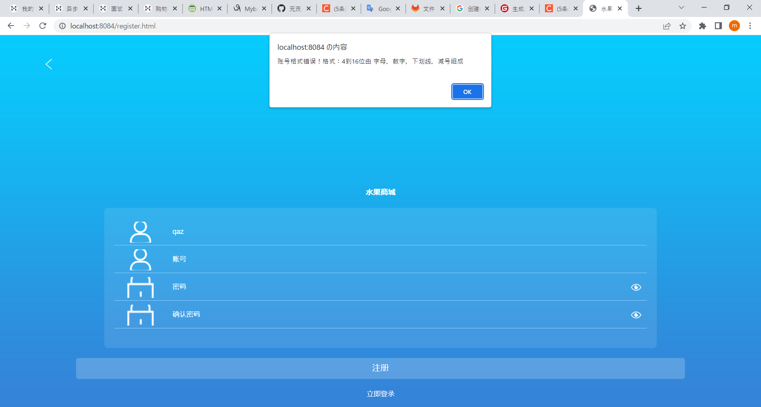

アカウントの
桁数が16桁以上入力すると"账号格式错误！格式：4到16位由 字母，数字，下划线，减号组成"のアラートが出る
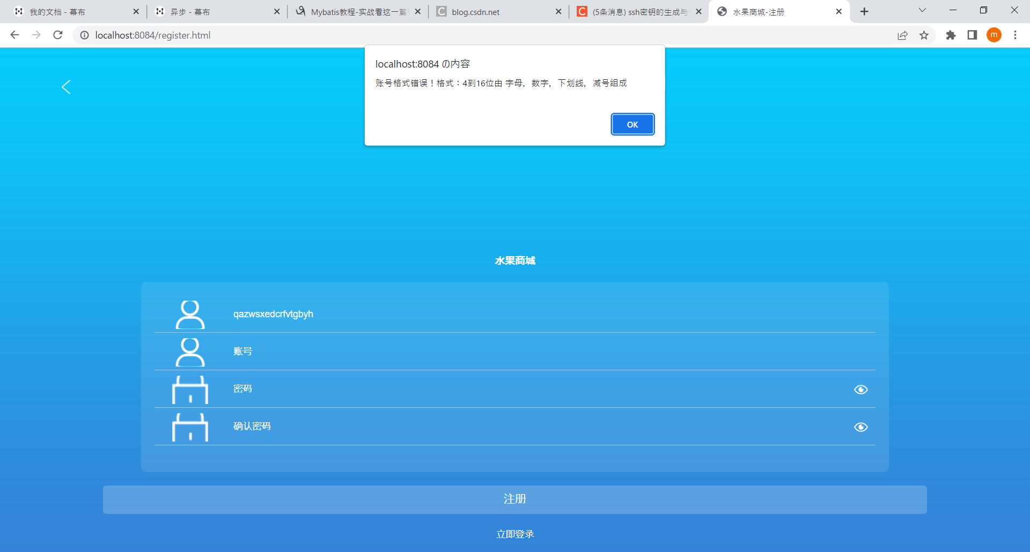

用户名の
桁数が4桁以下入力すると"账号格式错误！格式：4到16位由 字母，数字，下划线，减号组成"のアラートが出る
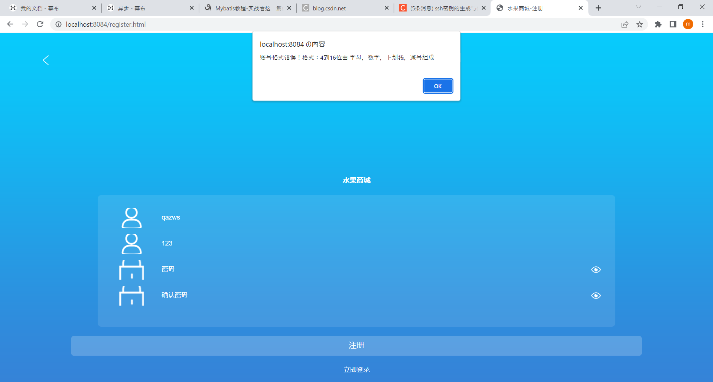

業務の観点からこれ不具合だと思う、"用户名格式错误!格式:2-20个汉字"アラートは用户名に入力されるときに判断されるの条件だと思う

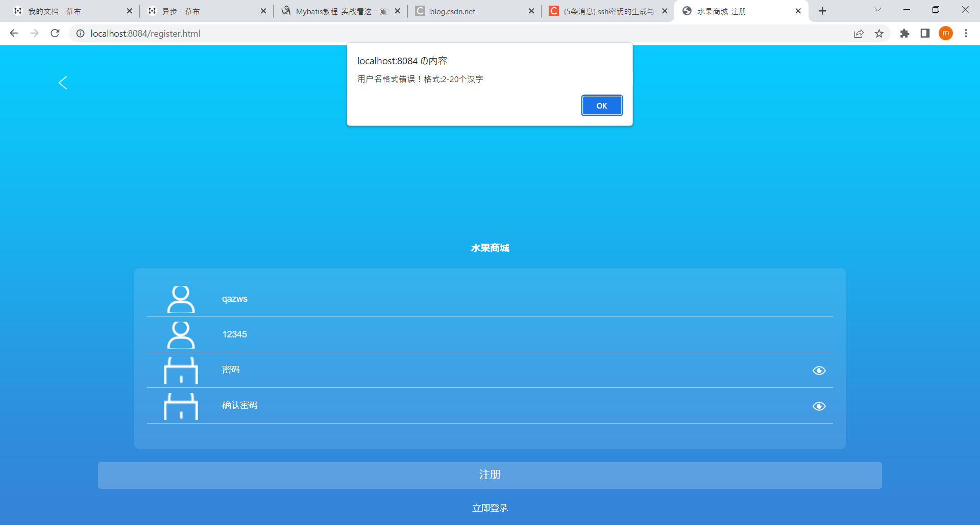

用户名の
桁数が16桁以上入力すると"账号格式错误！格式：4到16位由 字母，数字，下划线，减号组成"のアラートが出る



用户名は漢字にすると次に進める
パスワードが入力しないとき"用户名格式错误！格式:2-20个汉字"のアラートが出る

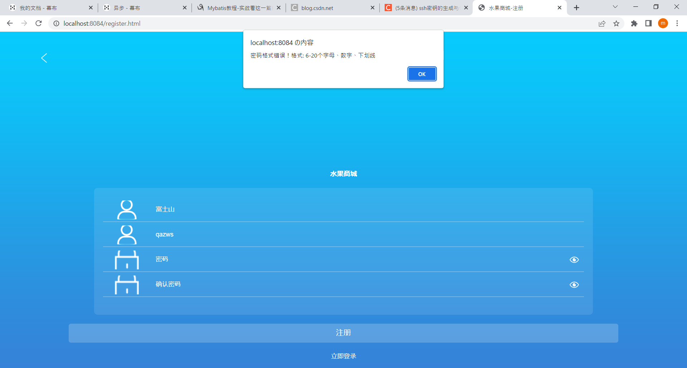

不具合

用户名にローマ字のみ入力できる

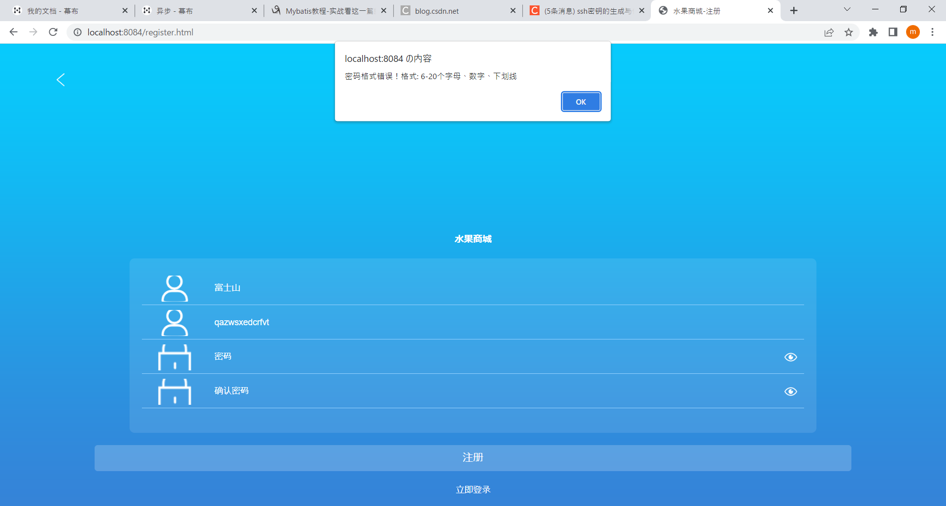

用户名に数字のみ入力できる

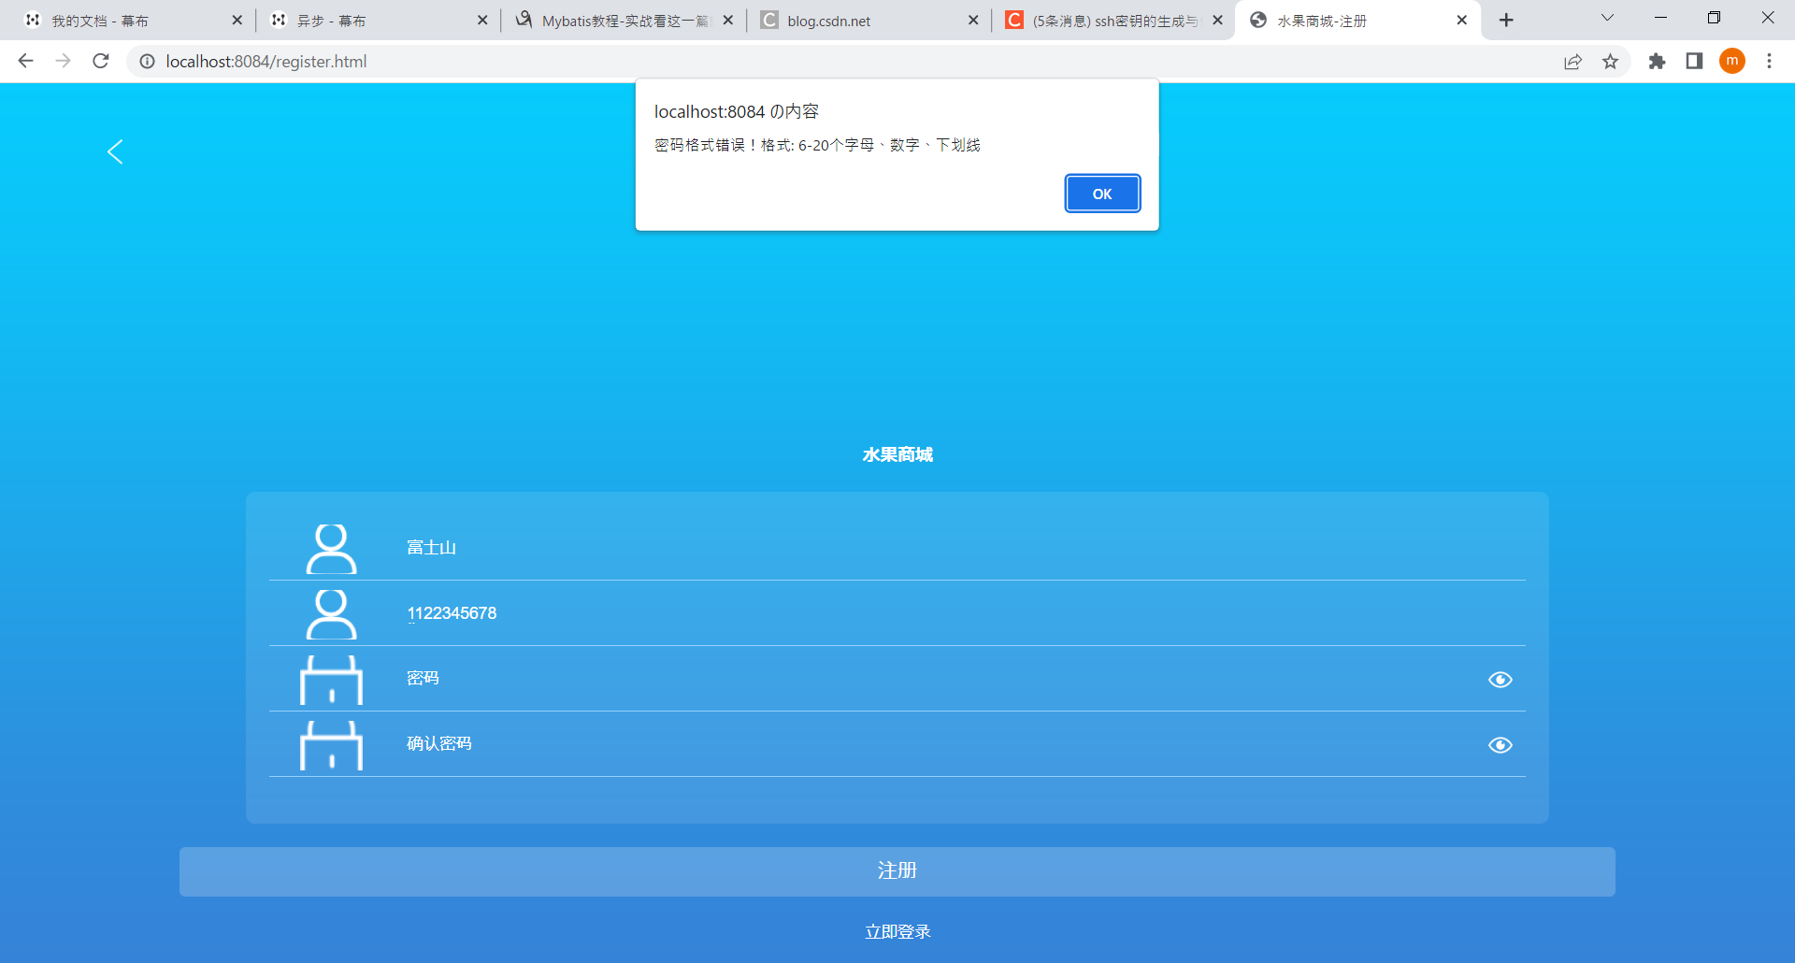

ローマ字と数字で入力できる



パスワードが6桁以下入力するとき"密码格式错误！格式: 6-20个字母、数字、下划线"が出る



パスワードが20桁以上入力するとき"密码格式错误！格式: 6-20个字母、数字、下划线"が出る

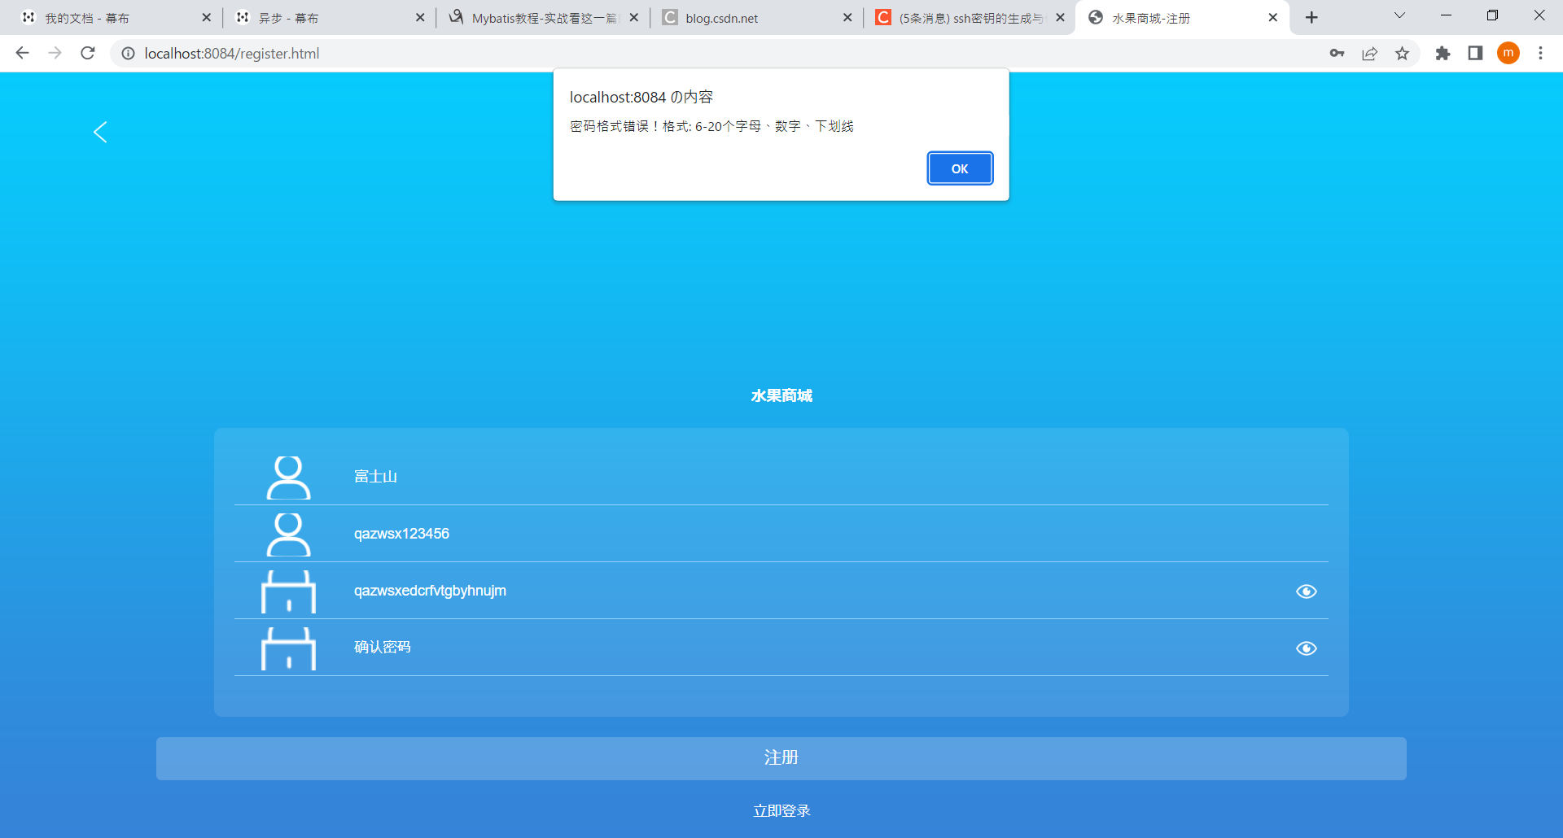

パスワードローマ字と数字組み合わせて大丈夫です
确认密码に何も入力しないとき"两次输入的密码不匹配"のアラートが出る


确认密码に入力されたパスワードと密码一致しないと"两次输入的密码不匹配"のアラートが出る



确认密码と密码一致すると"注册成功"のアラートが出る

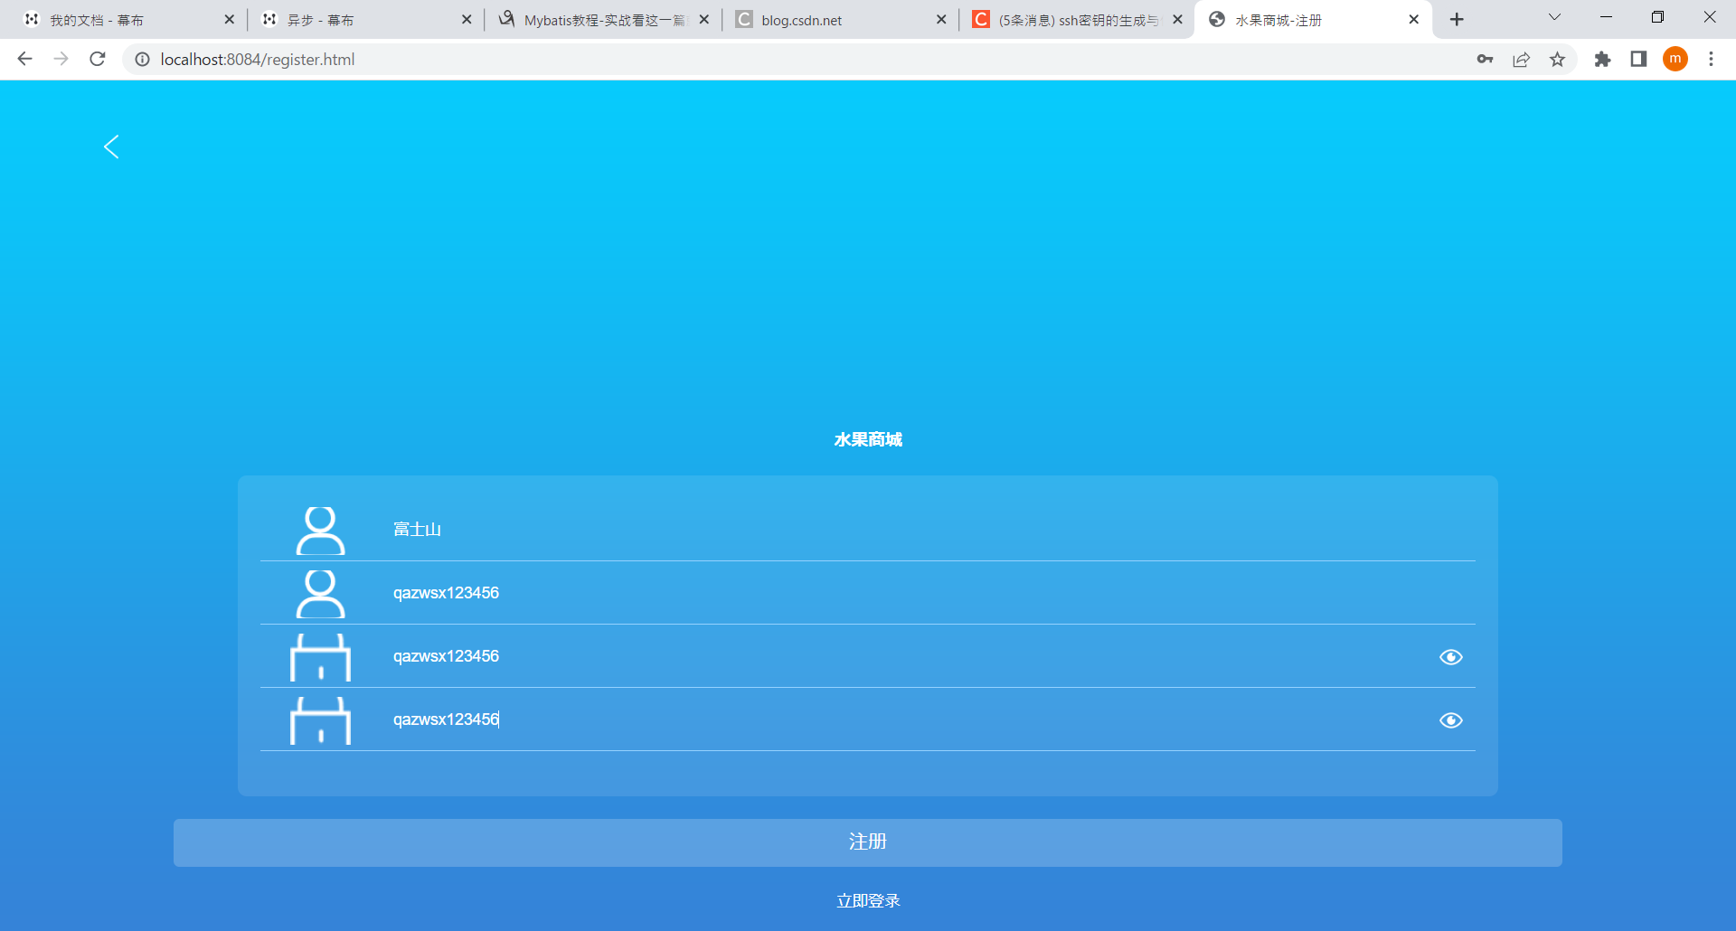

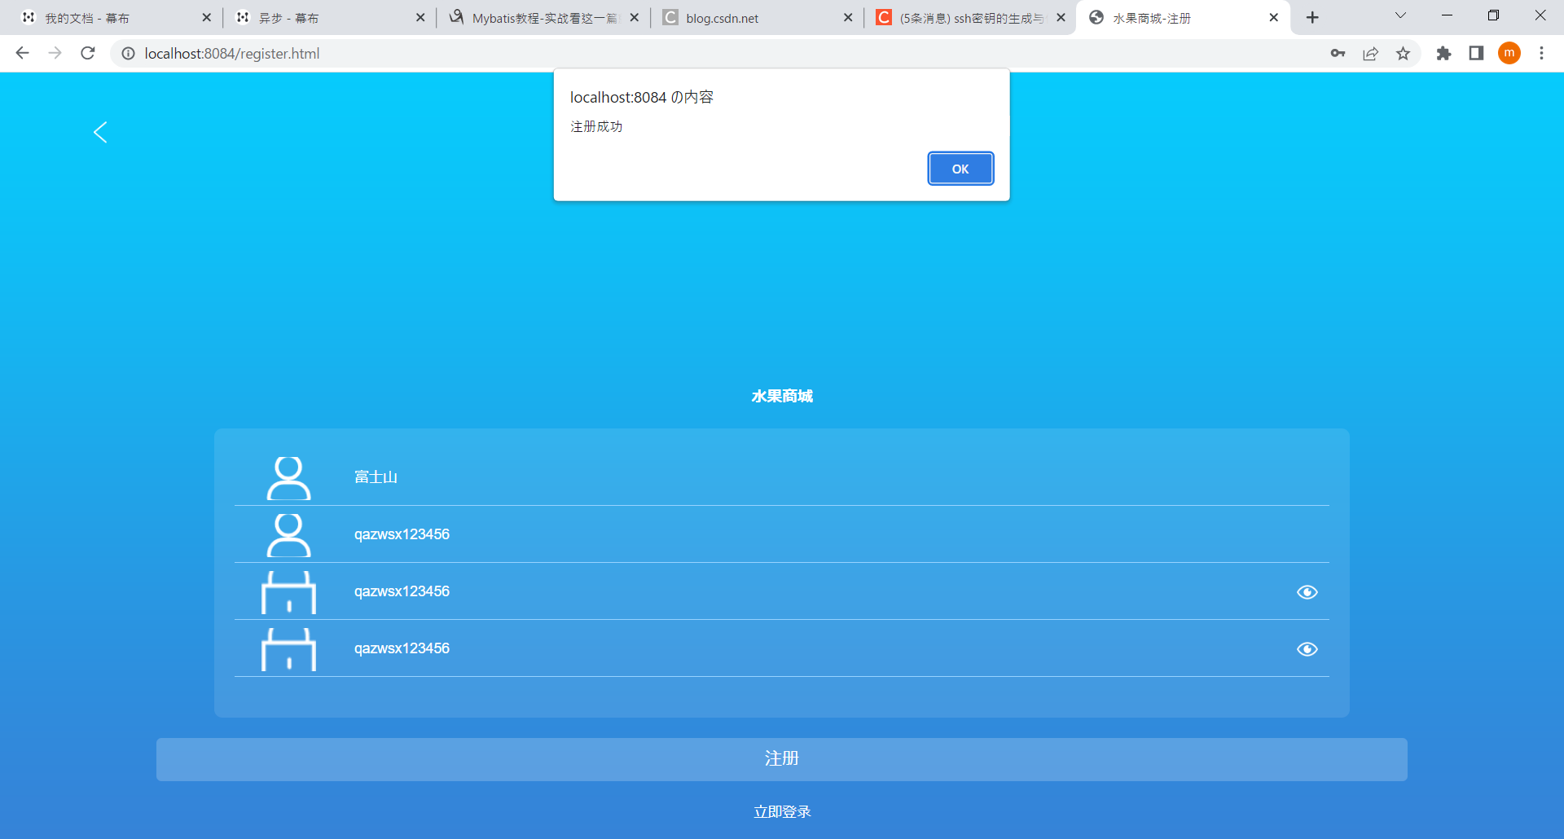

登録画面へ遷移される

